ladder truck monthly
 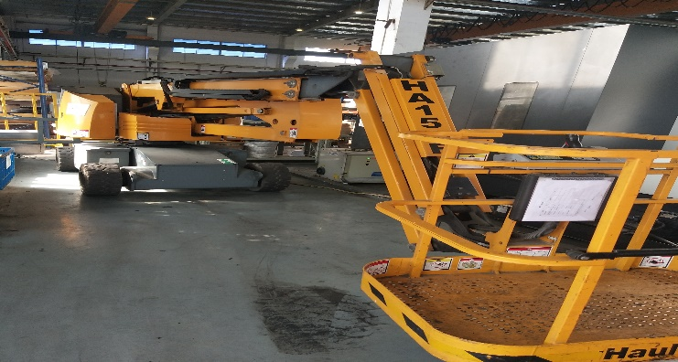 通用油气压力控制(苏州)有限公司 BHGE Oil & Gas Pressure Control (Suzhou) Co., Ltd.
 |  | 登高设备现场维护（月度）点检表
登高设备编号： |  |  |  |  |  |  |  |  |  |  |  |  | 年 月
月度点检 | 点检项目 | 点检方法 | 判断标准 | 1月 | 2月 | 3月 | 4月 | 5月 | 6月 | 7月 | 8月 | 9月 | 10月 | 11月 | 12月
 | 电源线和电源开关检查 | 目 视 、手 动 | 外观良好、动作正常

 | 检查润滑脂加注情况 | 目视 | 滤网通畅、压力正常

 | 各升降摆动臂情况 | 目 视 、手 动 | 外观良好、油位正常动作正常

 | 液压油箱检查 | 目 视 、手 动 | 外观良好、动作顺畅

 | 检查各部件连接螺栓插销 | 目视 手动 | 外观良好、紧固无松动

 | 点检者：
 | 说明：操作者点检记录、签名，记录符号--正常“√”，异常--划“○”，恢复后--“●”，异常状况及时报修 | 备注：

Ladder truck Equipment check list for Quarter-SZ-REV 1.1 |  |  |  |  |  |  |  |  |  | Effective date: |  |  |  | 1-May-19

